1. 팀정보 및 개인정보입력
제16회 대한체육회장배 전국개인프리스타일 및 창작음악줄넘기대회 참가신청서

 | 지도자명 | 팀명 | 연락처 | 구글이메일 | 단체 주소 (상장 수령 주소) |  |  | ★ 안내사항 ★
예시 | 홍길동 | 대한민국줄넘기협회 | 010-1234-1234 | korea@gmail.com | 인천광역시 미추홀구 낙섬중로 3, 302 |  |  | 1) 본 대회에 지도자는 선수로 참가할 수 없습니다. 2) 팀·선수·지도자 등록 시 등록지(시도,시군구) 지정, 제한을 두어 부정 등록, 대리등록을 엄격히 제한할 것이며, 부정등록 선수 적발시에는 수상 박탈 및 랭킹포인트 박탈 및 스포츠공정위원회의 추가 징계를 받을 수 있습니다. (시도협회의 대표선수선발 등과 같은 특이사항 발생시 협회로 문의) 3) 팀별 참가신청을 작성 후 대한민국줄넘기협회 메일로 전송해 주시기 바랍니다. (krsa7330@naver.com) 4) 개인정보활용동의와 참가자 서약여부를 꼭 확인해 주시고 동의해 주시기 바랍니다. * 참가비 계좌 안내 국민은행, 646801-01-331582 사단법인 대한민국줄넘기협회
작성란

참가자 개인정보
연번 | 이름 | 소속명(학교명) | 생년월일 (YYYYMMDD) | 대회기준나이 | 성별 | 개인정보활용동의 | 참가자 서약여부 | 마스터부 참가 일정
 |  |  |  | 2025-12-31 |  |  |  | 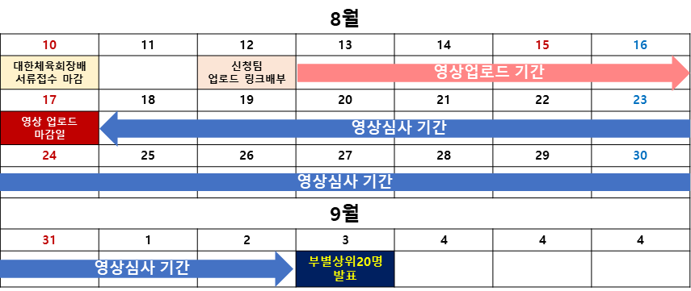
예 | 홍길동 | 대한민국초등학교 | 19980301 | 28 | 남 | O | O
1 |  |  |  | #VALUE!
2 |  |  |  | #VALUE!
3 |  |  |  | #VALUE!
4 |  |  |  | #VALUE!
5 |  |  |  | #VALUE!
6 |  |  |  | #VALUE!
7 |  |  |  | #VALUE!
8 |  |  |  | #VALUE!
9 |  |  |  | #VALUE!
10 |  |  |  | #VALUE!
11 |  |  |  | #VALUE!
12 |  |  |  | #VALUE!
13 |  |  |  | #VALUE!
14 |  |  |  | #VALUE!
15 |  |  |  | #VALUE!
16 |  |  |  | #VALUE!
17 |  |  |  | #VALUE!
18 |  |  |  | #VALUE!
19 |  |  |  | #VALUE!
20 |  |  |  | #VALUE!
21 |  |  |  | #VALUE!
22 |  |  |  | #VALUE!
23 |  |  |  | #VALUE!
24 |  |  |  | #VALUE!
25 |  |  |  | #VALUE!
26 |  |  |  | #VALUE!
27 |  |  |  | #VALUE!
28 |  |  |  | #VALUE!
29 |  |  |  | #VALUE!
30 |  |  |  | #VALUE!
31 |  |  |  | #VALUE!
32 |  |  |  | #VALUE!
33 |  |  |  | #VALUE!
34 |  |  |  | #VALUE!
35 |  |  |  | #VALUE!
36 |  |  |  | #VALUE!
37 |  |  |  | #VALUE!
38 |  |  |  | #VALUE!
39 |  |  |  | #VALUE!
40 |  |  |  | #VALUE!
41 |  |  |  | #VALUE!
42 |  |  |  | #VALUE!
43 |  |  |  | #VALUE!
44 |  |  |  | #VALUE!
45 |  |  |  | #VALUE!
46 |  |  |  | #VALUE!
47 |  |  |  | #VALUE!
48 |  |  |  | #VALUE!
49 |  |  |  | #VALUE!
50 |  |  |  | #VALUE!

